MODELLO
 |  |  | MODELLO APPLICATIVO ART. 7 CODICE DEONTOLOGICO EGUALIA

 |  |  | Art. 7 | (Rapporti tra le Aziende Farmaceutiche e le Organizzazioni dei Pazienti)

 | 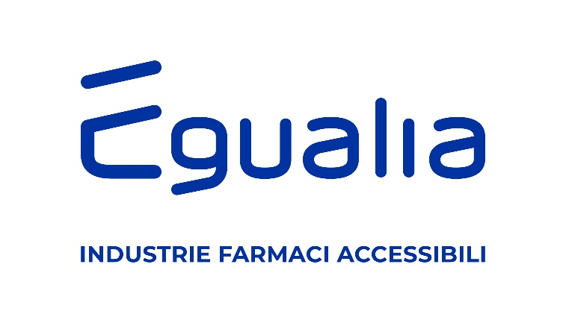 |  | Comma 7.20 | Ogni azienda deve rendere pubblico un elenco delle Organizzazioni di pazienti a cui fornisce supporto economico e/o significativo sostegno indiretto/non economico, unitamente alle finalità alla base di tale supporto ed al valore economico dei finanziamenti erogati a ciascuna associazione. Ogni azienda dovrà altresì dare pubblicità alla lista di Organizzazioni dei Pazienti nei cui confronti sono stati stipulati contratti di Servizio. La pubblicazione dell’elenco come sopra descritto, dovrà avvenire entro il primo mese dell’anno successivo a quello in cui è stato fornito il supporto economico e/o significativo sostegno indiretto/non economico o è stato siglato un contratto di servizi con le Organizzazioni dei Pazienti.
 |  |  | MODALITA' DI PUBBLICAZIONE | L'obbligo di cui al comma 7.20 si considera assolto con la semplice pubblicazione del presente modello (o analogo in termini di dettagli contenuti di provenienza interna dell'azienda) sul sito internet della singola azienda. Nel caso in cui l'azienda non abbia un sito internet, tale obbligo si considera assolto con l'invio del presente modello (o analogo in termini di dettagli contenuti di provenienza interna dell'azienda) all'indirizzo di posta elettronica probiviri@egualia.it

 | AZIENDA: | NEURAXPHARM Italy S.p.A.
 | INDIRIZZO: | Via Piceno Aprutina 47, 63100, Ascoli Piceno (AP)
 | RESPONSABILE DELLA COMPILAZIONE: | Di Sante Linda

 | PROGETTO / INIZIATIVA | SI TRATTA DI CONTRATTO DI SERVIZIO? (dal menu a tendina scegliere SI o NO) | FINALITA' |  | IMPORTO ECONOMICO / CONTRIBUTO IN NATURA | ANNO DI RIFERIMENTO
 | Evento | SI | A scuola di Epilessia |  | € 4,000.00 | 2025
 | Campagna | SI | Campagna di sensibilizzazione AISM 2025 “PortrAIts” |  | € 15,000.00 | 2025
 | Donazione di arredi | NO | AISM-Associazione Italiana Sclerosi Multipla APS / ETS |  | € 7,201.47 | 2025
 |  |  |  |  | € -
 | TOTALE |  |  |  | € 26,201.47

SI
NO

